Sheet1
 | SequenceDiagram_v3.0

KH_HUE_L01_TranDucLinh_LoginScreen_SequenceDiagram_v3.0

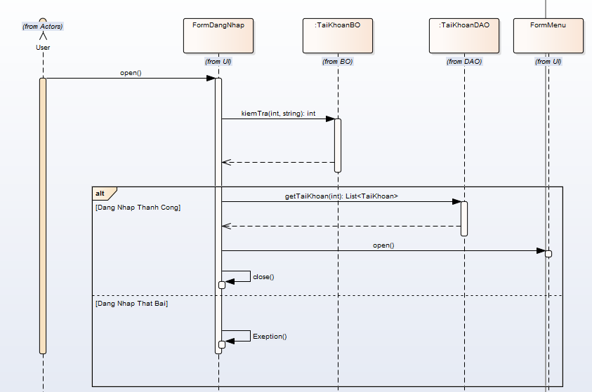
 |  | NOTE: Do nhóm em sử dụng Enterprise Architect để vẽ. Mà phần mềm này không thể hiện được "Mũi tên nét đứt chạm đáy của khối xử lý".

